1 Archivement
En esta columna se marcan los puntos obtenidos por cada actividad desarrollada. Si no se desarrollo la actividad poner Cero.

 | Team Members: |  |  | Addresing

1 |  |  |  | Private |  | Date:
2 |  |  |  | Public

 | Deliverable |  | Achievements |  | Accomplished |  |  | (A) | Utilizar el formato utilizado para subnetting

TASK 1
 | multiuser mode topology | 3 | 3
 | VLSM addressing scheme (A) | 7 | 7
 | Conectividad extremo-a-extremo | 10 | 5

 | Static Routing
 | Static Route | 2 | 2
 | Default Static Route | 2 | 2
 | Ruta de respaldo | 2

 | LAN

 | VLANs & Tuncking (HQ, Branch) | 8 | 8
 | Sales
 | Accounting
 | HR
 | Production
 | Management
 | Native
 | Inter-VLAN Routing (HQ, Branch) | 10 | 10

TASK 2

 | Redundancy
 | Etherchannel PAgP | 3 | 3
 | HSRP | 3 | 3

 | DHCP
 | DHCP server | 10 | 10
 | DHCP Relay Agent | 5 | 5

 | Management
 | Syslog | 5 | 5
 | DNS | 2 | 2

 | Services
 | Web | 3 | 3
 | Ftp | 3 | 3
 | Mail | 3 | 3

TASK 3

 | Remote management configuration SSH | 2
 | Switch port security configuration | 2 | 2

TASK 4

 | Team Work Evidence | 5 | 5
 | Lessons Learned | 5 | 5
 | Troubleshooting | 5 | 5 |  |  |  | Problemas encotrados y como se resolvieron

 |  |  | 91 |  | 0

 |  | 100

3 Lessons Learned
Lessons learned are the documented information that reflects both the positive and negative experiences of a project.
https://www.pmi.org/learning/library/lessons-learned-next-level-communicating-7991

Lessons learned
organizational knwoledge
organizational knwoledge sharing
Lessson Learned
 |  |  |  | wikis, blogs,
1 | Estrategía Utilizada para solucionar el problema | Para resolver los problemas en la configuración de la topología de red de internet tuvimos que considerar la estructura, servicios y la cantidad de hosts a asignar para poder realizar el subneteo y realizar la topologia. Al ir configurando la topología parte de la configuración fue haciendo la configuración a prueba y error.
2 | Que me funciono y lo volveré a repetir | La organización del equipo, como estructuramos el caso de estudio y la implementación de lo planeado al inicio de la actividad
3 | Que no funciono y no lo volverá a utilizar | Utilizar ciertos materiales de apoyo que en ocasiones nos terminaban confundiendo
4 | Reflexión Final | La realización del caso de estudio fue una buena practica para la configuracion de varios servicios vistos a lo largo del semestre | https://www.pmi.org/learning/library/applying-lessons-learned-implement-project-8344

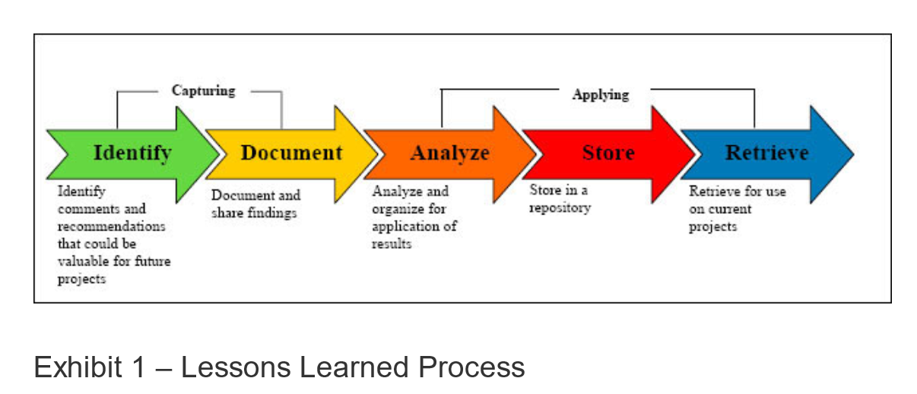
1 | What went right | El subneteo, la configuracion de DHCP, Etherchannel, la configuracion de la granja de servidores y el enrutamiento
2 | What went wrong | Al empezar la configuración tuvimos problemas al configurar el DHCP, ya que pusimos una cantidad de host erronea
3 | What needs to be improved | Más practica de la configurarión de estos servicios para poder realizarlo de una manera mas eficiente

4 TeamWork
Evidences
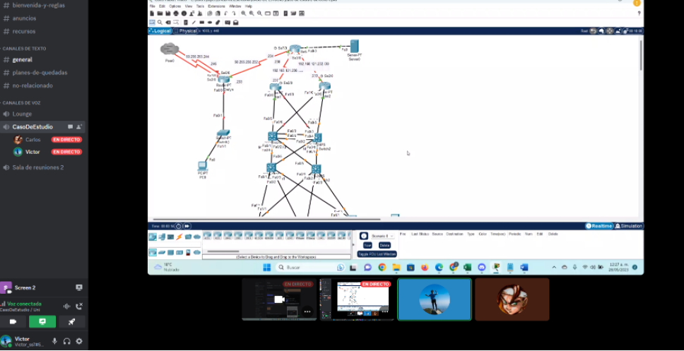 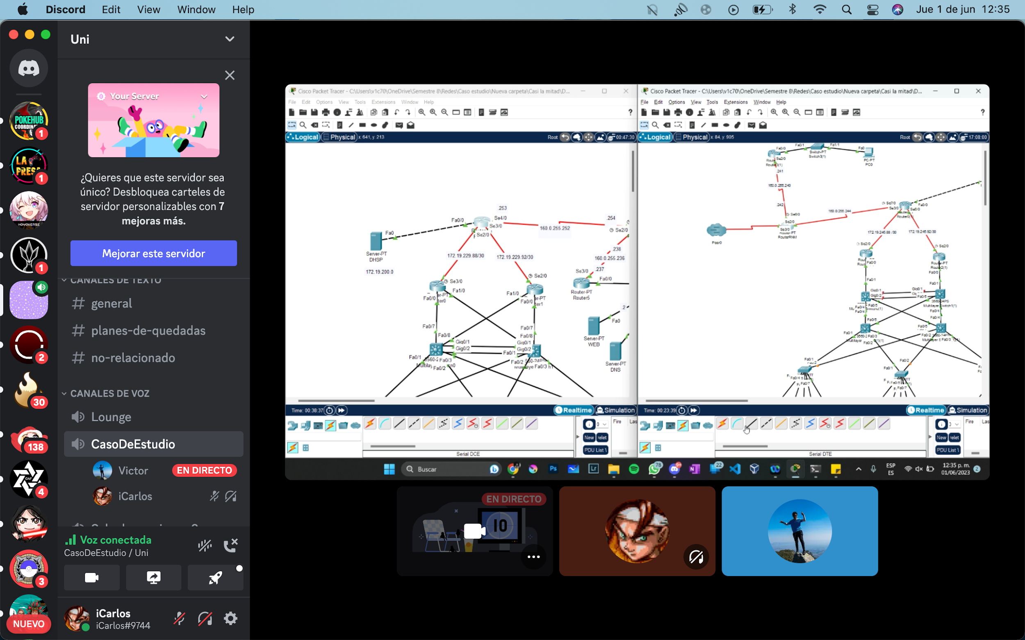 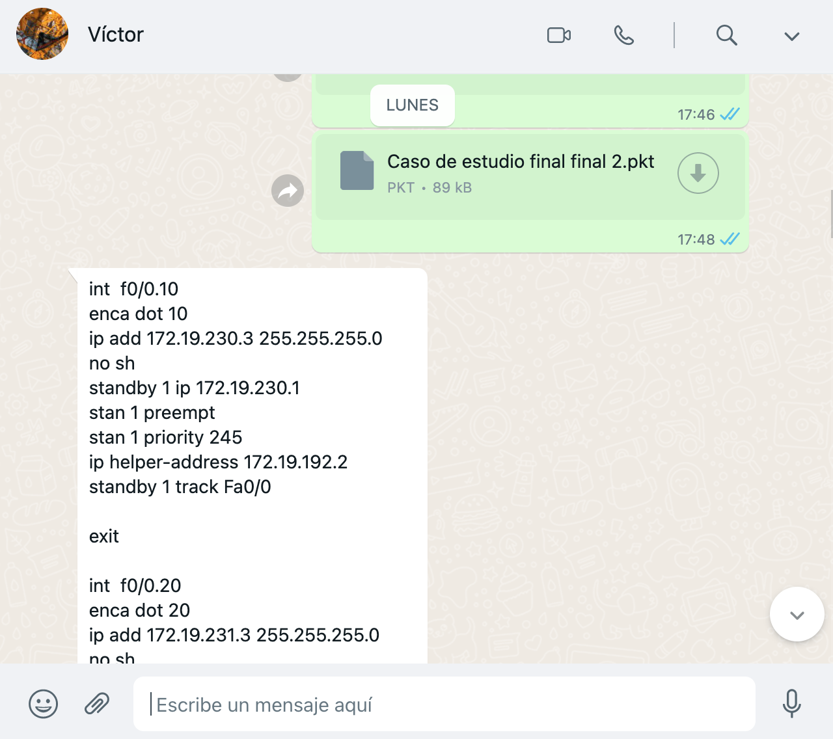 1 |  | 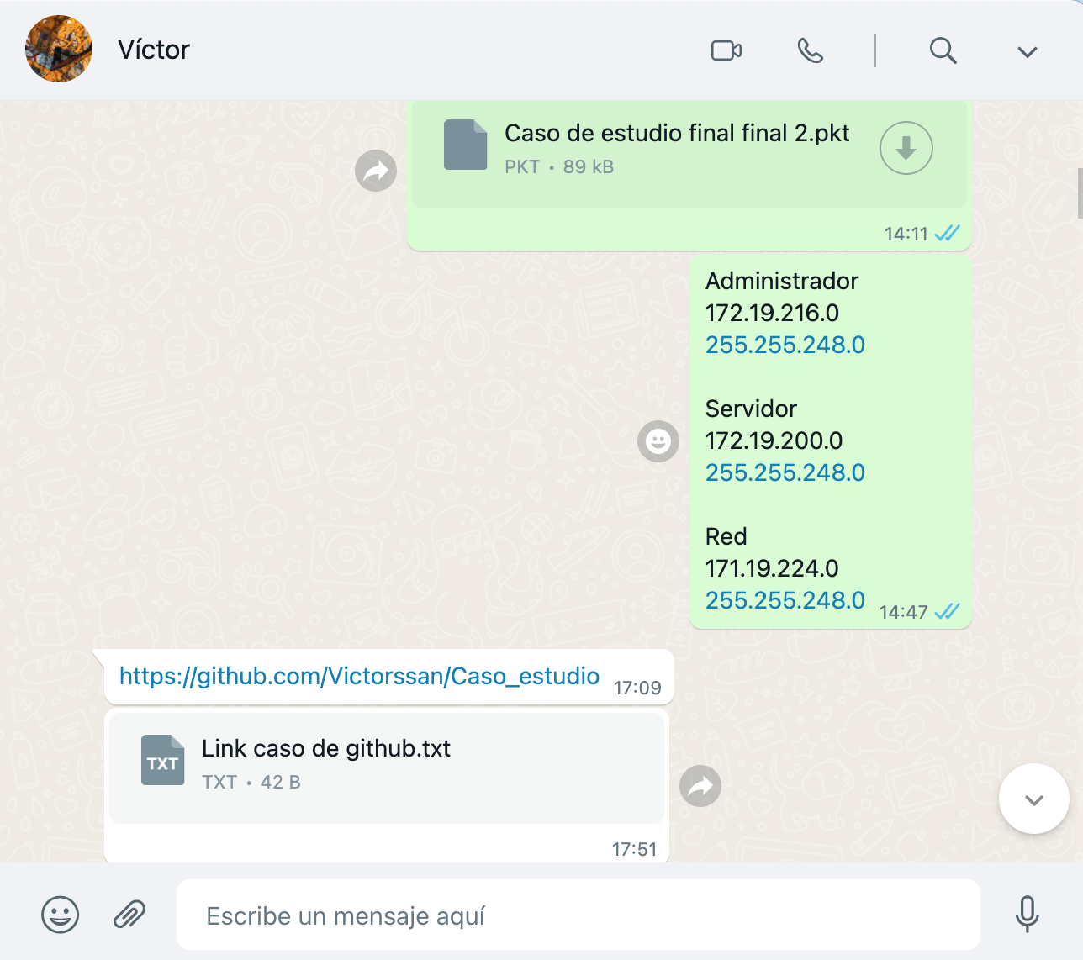 | Video llamadas
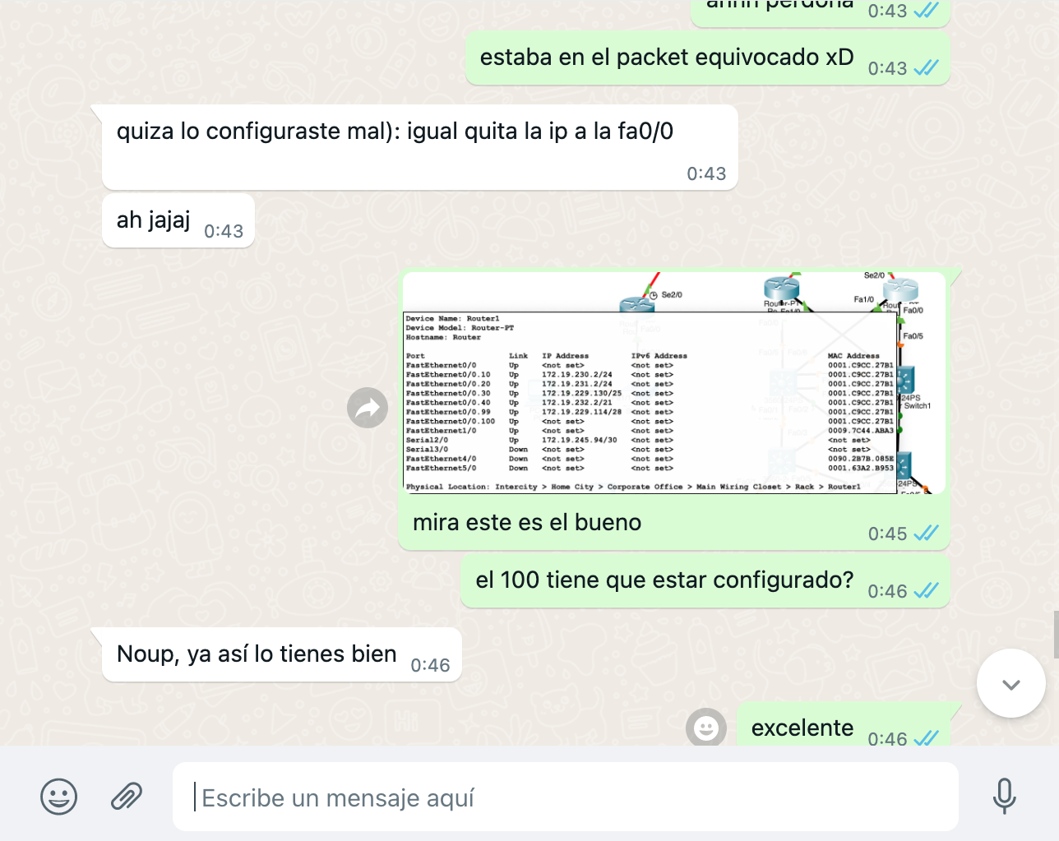 2 |  |  | Whatsapp Messages
3 |  |  | Videos
4 |  |  | Administración del proyecto
. | https://github.com/Victorssan/Caso_estudio |  | GitHub
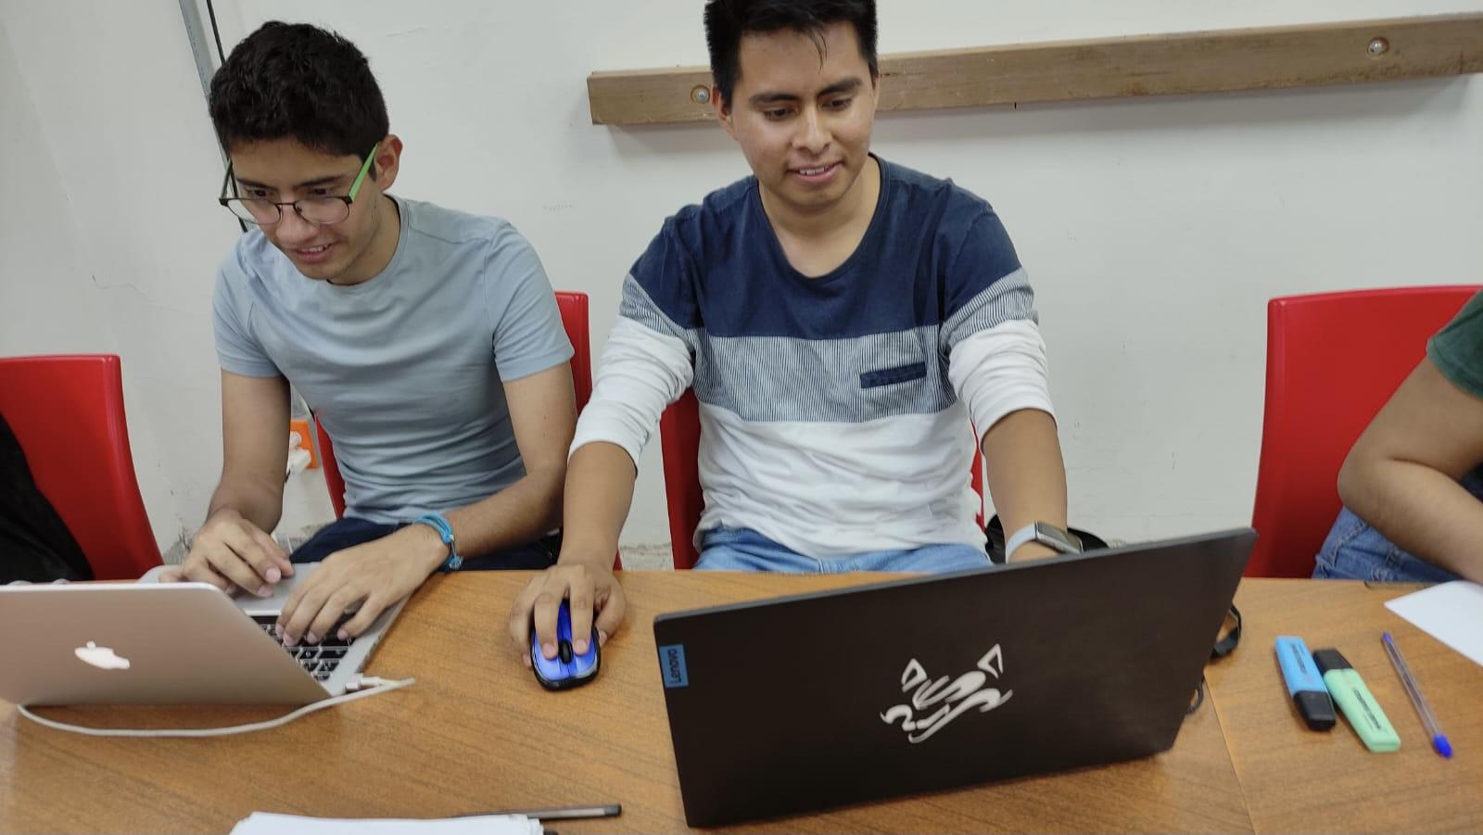 . |  |  | Fotos
.
.

 | Evidencias que demuestren el trabajo en equipo

